Trello
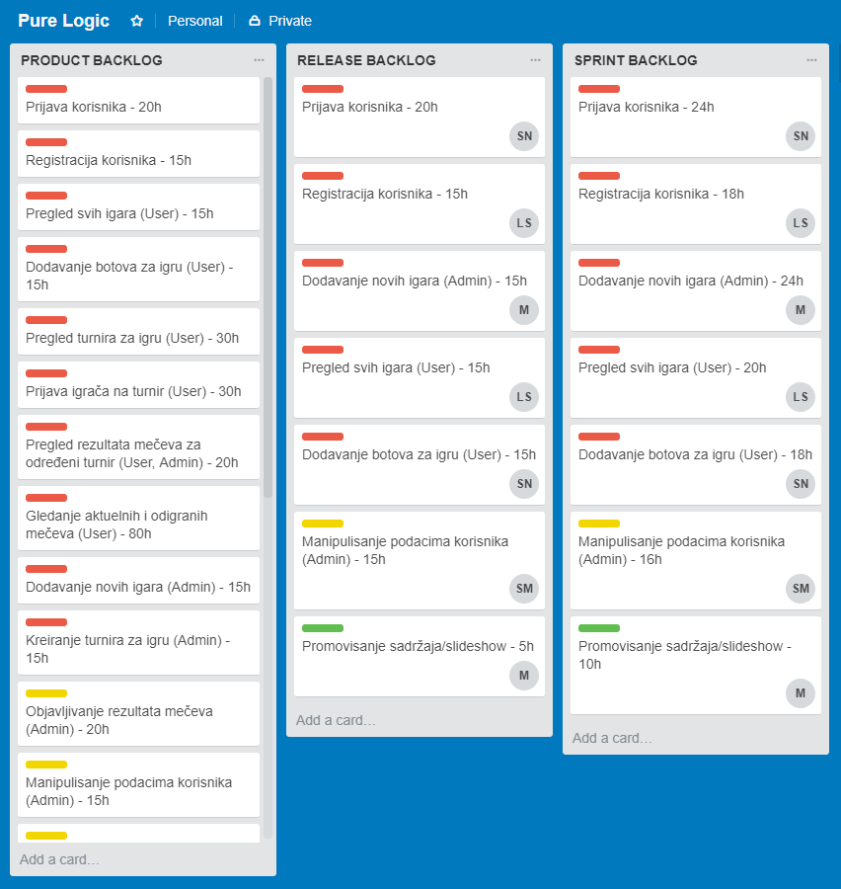

Burndown
Dvonedeljni sprint
 | Datum | Planirano sati rada do kraja sprinta | Planiran dnevni burndown | Ostvaren dnevni burndown | Preostalo sati rada do kraja sprinta | Napomene
 | 21.03.2018 | 100 | 0 | 0 | 100
 | 22.03.2018 | 88 | 12 | 10 | 90
 | 23.03.2018 | 76 | 12 | 8 | 82 | Problemi sa rutiranjem i zaštitom.
 | 24.03.2018 | 76 | 0 | 0 | 82
 | 25.03.2018 | 76 | 0 | 0 | 82
 | 26.03.2018 | 64 | 12 | 5 | 77
 | 27.03.2018 | 52 | 12 | -10 | 87 | Problemi sa fajl upload-om.
 | 28.03.2018 | 40 | 12 | -5 | 92 | Problemi sa upload-om više fajlova odjednom.
 | 29.03.2018 | 28 | 12 | 25 | 67 | Rešen problem fajl upload-a.
 | 30.03.2018 | 20 | 8 | 15 | 52
 | 31.03.2018 | 20 | 0 | 20 | 32
 | 01.04.2018 | 20 | 0 | 15 | 17
 | 02.04.2018 | 10 | 10 | 10 | 7
 | 03.04.2018 | 0 | 10 | 7 | 0
 |  |  |  | 130

Sprint burndown

